关系图
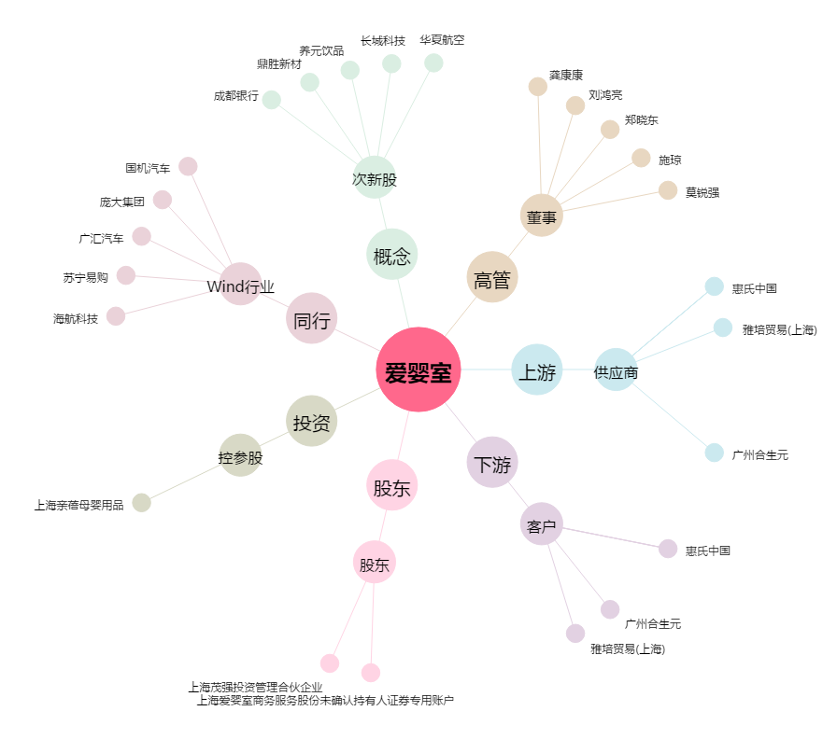
爱婴室[603214.SH] - 关系概览图

